微生信示例141

Proteins | 微生信，您身边的数据分析，可视化专家
2 | https://www.bioinformatics.com.cn/plot_basic_24h_polar_bar_plot_141
1
0 | 输出示例图
1
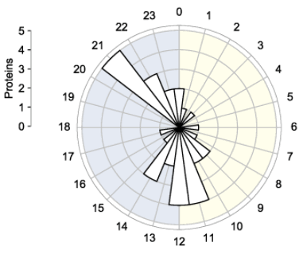
0
0
1
0
1
2
2
4
4
2
3
1
0
1
0
0
0
5
3
2
 | 注：数据是从0h开始

 | 使用问题，或数据分析合作意向
 | 请微信扫码联系我们

